Portefeuille
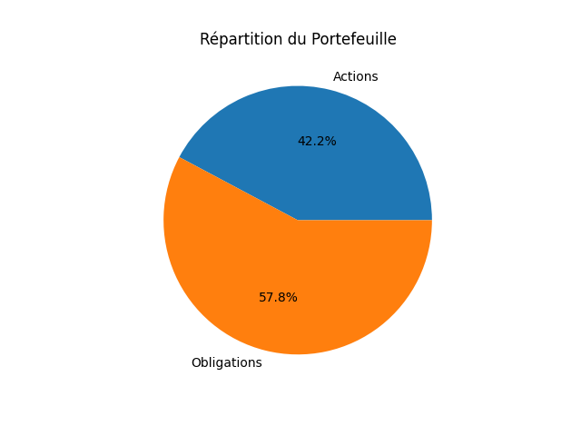
Nom | Type | Secteur | Zone Géographique | Prix | Quantité | Valeur Totale
MSFT | Actions | Technologie | USA | 391.8500061 | 11 | 4310.3500671
BABA | Actions | E-commerce | Asie | 120.27999878 | 37 | 4450.3599548
AIR.PA | Actions | Aéronautique | Europe | 140.6000061 | 32 | 4499.2001953
BND | Obligations | Diversifié | USA | 73.180000305 | 248 | 18148.640076
TOTAL |  |  |  |  |  | 31408.550293

Projections
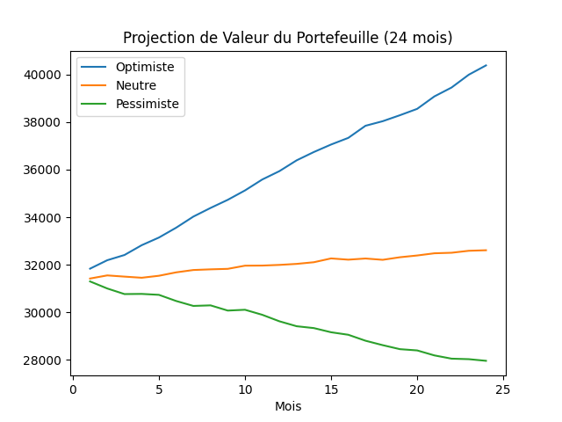
Mois | Optimiste | Neutre | Pessimiste | Optimiste Gain/Perte (%) | Neutre Gain/Perte (%) | Pessimiste Gain/Perte (%)
1 | 31834.936285 | 31419.555175 | 31297.588122 | 0 | 0 | 0
2 | 32189.774543 | 31551.191584 | 31000.956293 | 1.1146190292 | 0.418963311 | -0.94777855665
3 | 32409.550854 | 31500.31368 | 30765.525316 | 1.8049810543 | 0.25703261887 | -1.7000121667
4 | 32821.42516 | 31452.451541 | 30772.538309 | 3.0987618931 | 0.1047002916 | -1.67760471
5 | 33143.076899 | 31535.845764 | 30733.950191 | 4.1091353287 | 0.37012169302 | -1.8008989344
6 | 33557.187899 | 31679.300641 | 30475.072273 | 5.4099420781 | 0.82670001142 | -2.6280486701
7 | 34024.400657 | 31777.884289 | 30267.283449 | 6.8775522328 | 1.1404652674 | -3.2919618868
8 | 34388.728066 | 31806.110878 | 30290.77218 | 8.0219786141 | 1.2303029137 | -3.2169122357
9 | 34730.609618 | 31826.879829 | 30071.737555 | 9.0958979977 | 1.2964049044 | -3.9167572972
10 | 35125.147457 | 31959.982814 | 30106.01272 | 10.335221476 | 1.7200359327 | -3.8072435398
11 | 35583.986911 | 31964.536887 | 29894.912593 | 11.776529382 | 1.7345303228 | -4.4817368135
12 | 35937.137434 | 31993.005228 | 29620.804923 | 12.885846893 | 1.825137403 | -5.3575476546
13 | 36391.055125 | 32035.573643 | 29413.199568 | 14.311694544 | 1.9606212255 | -6.0208746652
14 | 36740.753384 | 32105.201239 | 29335.324911 | 15.410167794 | 2.1822271519 | -6.2696946576
15 | 37056.026566 | 32265.43845 | 29159.910807 | 16.400504885 | 2.6922191309 | -6.830166295
16 | 37335.374288 | 32213.234357 | 29054.29344 | 17.277992809 | 2.526067531 | -7.1676279759
17 | 37845.190719 | 32261.775457 | 28803.689401 | 18.879429754 | 2.6805608073 | -7.9683415567
18 | 38037.276423 | 32207.017687 | 28617.167984 | 19.482809961 | 2.5062815436 | -8.5643025511
19 | 38289.031822 | 32315.038063 | 28448.692761 | 20.273624797 | 2.8500813684 | -9.1026035279
20 | 38556.004189 | 32388.63299 | 28395.794104 | 21.112239219 | 3.0843142415 | -9.2716218481
21 | 39079.318701 | 32481.429433 | 28186.339231 | 22.756076375 | 3.3796603797 | -9.940858314
22 | 39454.164582 | 32504.036293 | 28049.175559 | 23.933543413 | 3.4516119406 | -10.379114677
23 | 39993.434629 | 32586.975728 | 28027.700113 | 25.627500149 | 3.7155858705 | -10.447731614
24 | 40384.070406 | 32609.541749 | 27958.637445 | 26.854566455 | 3.7874074509 | -10.66839612

Stress Tests
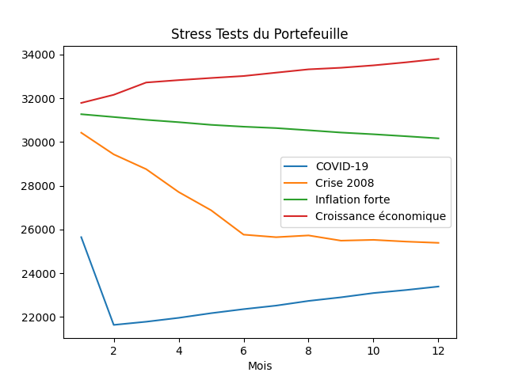
Mois | COVID-19 | Crise 2008 | Inflation forte | Croissance économique
1 | 25647.811935 | 30426.485204 | 31272.906779 | 31789.516352
2 | 21632.269245 | 29435.853744 | 31145.12642 | 32161.215759
3 | 21777.654473 | 28758.965252 | 31016.412171 | 32724.073152
4 | 21954.940808 | 27712.60815 | 30908.578115 | 32833.110563
5 | 22168.479783 | 26876.721977 | 30786.686538 | 32930.78157
6 | 22352.832778 | 25762.673398 | 30702.376503 | 33020.996845
7 | 22515.063155 | 25646.212359 | 30638.260084 | 33175.555847
8 | 22729.778839 | 25726.814416 | 30538.973078 | 33326.953173
9 | 22895.101717 | 25487.631197 | 30434.702576 | 33399.021023
10 | 23090.103912 | 25523.432365 | 30355.693585 | 33508.557858
11 | 23228.288779 | 25444.692771 | 30265.027187 | 33647.358729
12 | 23387.890885 | 25387.173486 | 30169.115462 | 33804.068191
Perte ($) | 2259.9210506 | 5039.3117184 | 1103.7913164 | -2014.5518393
Perte (%) | 8.8113600344 | 16.562253854 | 3.5295449963 | -6.3371578764

